单变量可视化（课堂展示）
调查对象性别分布的饼状图
effort_overall |  |  | method | gender | spending | high_school_major | location | hukou
3 |  |  | 1 | 2 | 4 | 2 | 4 | 1 | 行标签 | 计数
3 |  |  | 1 | 2 | 2 | 1 | 2 | 2 | 男 | 16
4 |  |  | 1 | 2 | 3 | 1 | 2 | 1 | 女 | 64
3 |  |  | 1 | 2 | 3 | 1 | 2 | 1 | 总计 | 80
4 |  |  | 1 | 2 | 4 | 2 | 4 | 1
3 |  |  | 1 | 2 | 3 | 1 | 4 | 1
4 |  |  | 1 | 2 | 2 | 1 | 2 | 1
2 |  |  | 1 | 2 | 2 | 1 | 2 | 1
3 |  |  | 1 | 2 | 2 | 1 | 2 | 1
4 |  |  | 4 | 2 | 5 | 1 | 2 | 1
3 |  |  | 1 | 2 | 5 | 1 | 2 | 1
4 |  |  | 1 | 2 | 3 | 2 | 3 | 1
3 |  |  | 4 | 2 | 4 | 1 | 4 | 1
3 |  |  | 1 | 2 | 5 | 2 | 3 | 1
3 |  |  | 2 | 2 | 2 | 2 | 2 | 2
4 |  |  | 1 | 2 | 4 | 2 | 2 | 1
3 |  |  | 4 | 2 | 3 | 2 | 3 | 1
3 |  |  | 4 | 2 | 4 | 2 | 1 | 1
3 |  |  | 4 | 1 | 4 | 2 | 2 | 2
4 |  |  | 1 | 2 | 3 | 1 | 2 | 1
3 |  |  | 1 | 2 | 3 | 1 | 4 | 2
3 |  |  | 4 | 1 | 3 | 1 | 3 | 1
3 |  |  | 4 | 2 | 3 | 2 | 3 | 1 | 行标签 | 计数项:location
4 |  |  | 4 | 1 | 1 | 1 | 1 | 2 | 1 | 7
4 |  |  | 4 | 2 | 3 | 2 | 2 | 1 | 2 | 40
4 | 行标签 | 计数项:gender | 1 | 2 | 4 | 2 | 2 | 2 | 3 | 17
4 | 1 | 16 | 1 | 1 | 4 | 1 | 2 | 2 | 4 | 10
4 | 2 | 64 | 1 | 2 | 5 | 2 | 4 | 1 | 5 | 6
4 | (空白) |  | 1 | 1 | 3 | 1 | 2 | 1 | 总计 | 80
3 | 总计 | 80 | 1 | 1 | 3 | 2 | 1 | 1
3 |  |  | 1 | 2 | 2 | 1 | 2 | 1
4 |  |  | 1 | 2 | 3 | 1 | 2 | 1
1 |  |  | 1 | 1 | 6 | 2 | 2 | 1
4 |  |  | 1 | 2 | 3 | 1 | 2 | 1
4 |  |  | 1 | 2 | 2 | 1 | 2 | 1
4 |  |  | 1 | 2 | 4 | 2 | 2 | 1
2 |  |  | 1 | 2 | 2 | 1 | 5 | 2
4 |  |  | 1 | 2 | 2 | 1 | 2 | 1
2 |  |  | 1 | 2 | 3 | 1 | 2 | 1
3 |  |  | 1 | 1 | 3 | 1 | 3 | 1
3 |  |  | 1 | 1 | 3 | 1 | 4 | 2
3 |  |  | 1 | 2 | 4 | 2 | 1 | 1
2 |  |  | 1 | 2 | 3 | 1 | 2 | 1
3 |  |  | 1 | 1 | 3 | 2 | 2 | 1
4 |  |  | 1 | 2 | 3 | 1 | 3 | 2
2 |  |  | 1 | 2 | 3 | 1 | 3 | 2
3 |  |  | 1 | 2 | 4 | 2 | 4 | 1
2 |  |  | 1 | 1 | 3 | 2 | 5 | 2
3 |  |  | 1 | 2 | 3 | 2 | 3 | 2
4 |  |  | 1 | 2 | 3 | 1 | 3 | 2
4 |  |  | 1 | 2 | 4 | 1 | 3 | 1
3 |  |  | 1 | 2 | 5 | 2 | 2 | 1
3 |  |  | 4 | 1 | 3 | 2 | 3 | 2
3 |  |  | 1 | 1 | 4 | 2 | 2 | 2
3 |  |  | 1 | 2 | 5 | 1 | 2 | 1
3 |  |  | 1 | 1 | 3 | 1 | 2 | 1
4 |  |  | 2 | 2 | 4 | 1 | 2 | 1
3 |  |  | 1 | 2 | 2 | 1 | 3 | 1
3 |  |  | 2 | 2 | 5 | 2 | 1 | 1
3 |  |  | 1 | 2 | 3 | 2 | 3 | 2
3 |  |  | 1 | 2 | 2 | 2 | 5 | 2
3 |  |  | 1 | 2 | 2 | 1 | 2 | 1
3 |  |  | 1 | 2 | 3 | 2 | 3 | 2
2 |  |  | 1 | 2 | 3 | 1 | 3 | 2
3 |  |  | 1 | 2 | 4 | 2 | 2 | 1
3 |  |  | 1 | 2 | 2 | 2 | 3 | 2
2 |  |  | 4 | 2 | 5 | 1 | 2 | 1
4 |  |  | 1 | 2 | 3 | 2 | 2 | 1
3 |  |  | 1 | 2 | 5 | 2 | 1 | 1
2 |  |  | 1 | 2 | 4 | 1 | 4 | 2
5 |  |  | 1 | 2 | 4 | 1 | 2 | 1
3 |  |  | 2 | 2 | 3 | 1 | 4 | 2
3 |  |  | 1 | 2 | 4 | 1 | 5 | 1
3 |  |  | 1 | 2 | 4 | 1 | 5 | 1
3 |  |  | 1 | 2 | 4 | 1 | 2 | 1
4 |  |  | 1 | 1 | 4 | 1 | 2 | 1
2 |  |  | 1 | 2 | 2 | 2 | 5 | 2
3 |  |  | 1 | 2 | 4 | 1 | 2 | 1
3 |  |  | 1 | 2 | 3 | 2 | 2 | 1
3 |  |  | 2 | 1 | 4 | 2 | 1 | 2

单变量可视化（课堂练习）
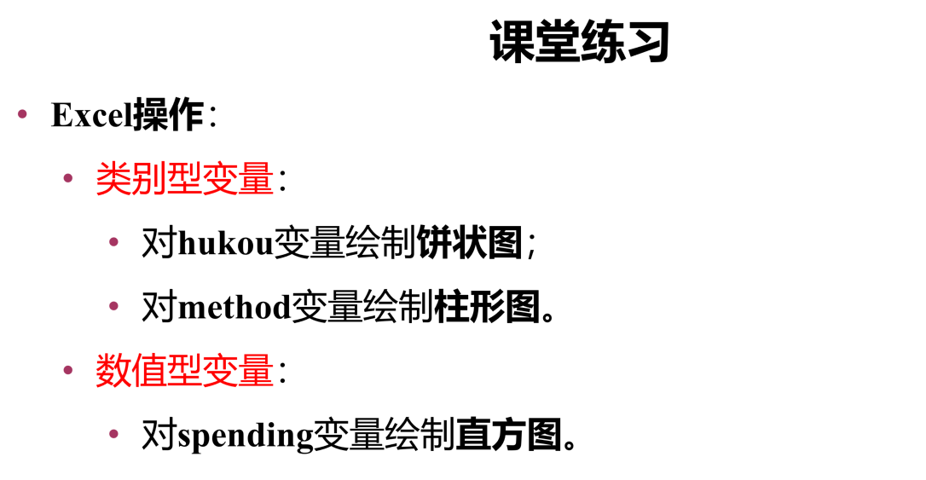
method | gender | spending | high_school_major | location | hukou
1 | 2 | 4 | 2 | 4 | 1
1 | 2 | 2 | 1 | 2 | 2
1 | 2 | 3 | 1 | 2 | 1
1 | 2 | 3 | 1 | 2 | 1
1 | 2 | 4 | 2 | 4 | 1
1 | 2 | 3 | 1 | 4 | 1
1 | 2 | 2 | 1 | 2 | 1
1 | 2 | 2 | 1 | 2 | 1
1 | 2 | 2 | 1 | 2 | 1
4 | 2 | 5 | 1 | 2 | 1
1 | 2 | 5 | 1 | 2 | 1
1 | 2 | 3 | 2 | 3 | 1
4 | 2 | 4 | 1 | 4 | 1
1 | 2 | 5 | 2 | 3 | 1
2 | 2 | 2 | 2 | 2 | 2
1 | 2 | 4 | 2 | 2 | 1
4 | 2 | 3 | 2 | 3 | 1
4 | 2 | 4 | 2 | 1 | 1
4 | 1 | 4 | 2 | 2 | 2
1 | 2 | 3 | 1 | 2 | 1
1 | 2 | 3 | 1 | 4 | 2
4 | 1 | 3 | 1 | 3 | 1
4 | 2 | 3 | 2 | 3 | 1
4 | 1 | 1 | 1 | 1 | 2
4 | 2 | 3 | 2 | 2 | 1
1 | 2 | 4 | 2 | 2 | 2
1 | 1 | 4 | 1 | 2 | 2
1 | 2 | 5 | 2 | 4 | 1
1 | 1 | 3 | 1 | 2 | 1
1 | 1 | 3 | 2 | 1 | 1
1 | 2 | 2 | 1 | 2 | 1
1 | 2 | 3 | 1 | 2 | 1
1 | 1 | 6 | 2 | 2 | 1
1 | 2 | 3 | 1 | 2 | 1
1 | 2 | 2 | 1 | 2 | 1
1 | 2 | 4 | 2 | 2 | 1
1 | 2 | 2 | 1 | 5 | 2
1 | 2 | 2 | 1 | 2 | 1
1 | 2 | 3 | 1 | 2 | 1
1 | 1 | 3 | 1 | 3 | 1
1 | 1 | 3 | 1 | 4 | 2
1 | 2 | 4 | 2 | 1 | 1
1 | 2 | 3 | 1 | 2 | 1
1 | 1 | 3 | 2 | 2 | 1
1 | 2 | 3 | 1 | 3 | 2
1 | 2 | 3 | 1 | 3 | 2
1 | 2 | 4 | 2 | 4 | 1
1 | 1 | 3 | 2 | 5 | 2
1 | 2 | 3 | 2 | 3 | 2
1 | 2 | 3 | 1 | 3 | 2
1 | 2 | 4 | 1 | 3 | 1
1 | 2 | 5 | 2 | 2 | 1
4 | 1 | 3 | 2 | 3 | 2
1 | 1 | 4 | 2 | 2 | 2
1 | 2 | 5 | 1 | 2 | 1
1 | 1 | 3 | 1 | 2 | 1
2 | 2 | 4 | 1 | 2 | 1
1 | 2 | 2 | 1 | 3 | 1
2 | 2 | 5 | 2 | 1 | 1
1 | 2 | 3 | 2 | 3 | 2
1 | 2 | 2 | 2 | 5 | 2
1 | 2 | 2 | 1 | 2 | 1
1 | 2 | 3 | 2 | 3 | 2
1 | 2 | 3 | 1 | 3 | 2
1 | 2 | 4 | 2 | 2 | 1
1 | 2 | 2 | 2 | 3 | 2
4 | 2 | 5 | 1 | 2 | 1
1 | 2 | 3 | 2 | 2 | 1
1 | 2 | 5 | 2 | 1 | 1
1 | 2 | 4 | 1 | 4 | 2
1 | 2 | 4 | 1 | 2 | 1
2 | 2 | 3 | 1 | 4 | 2
1 | 2 | 4 | 1 | 5 | 1
1 | 2 | 4 | 1 | 5 | 1
1 | 2 | 4 | 1 | 2 | 1
1 | 1 | 4 | 1 | 2 | 1
1 | 2 | 2 | 2 | 5 | 2
1 | 2 | 4 | 1 | 2 | 1
1 | 2 | 3 | 2 | 2 | 1
2 | 1 | 4 | 2 | 1 | 2

数据描述（课堂练习）

spending | 平均值
4 | 样本标准差
2
3
3
4
3
2
2
2
5
5
3
4
5
2
4
3
4
4
3
3
3
3
1
3
4
4
5
3
3
2
3
6
3
2
4
2
2
3
3
3
4
3
3
3
3
4
3
3
3
4
5
3
4
5
3
4
2
5
3
2
2
3
3
4
2
5
3
5
4
4
3
4
4
4
4
2
4
3
4

